A.18
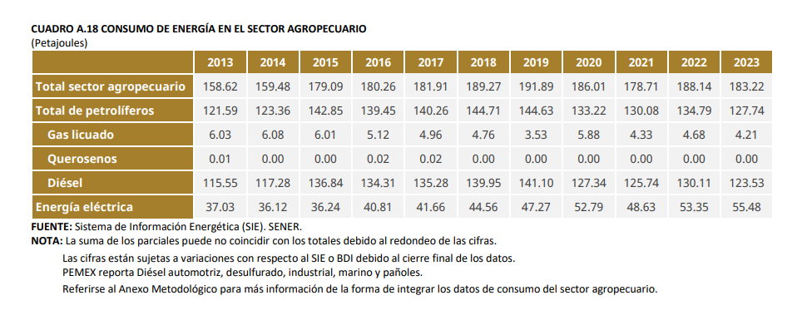
 | 2013 | 2014 | 2015 | 2016 | 2017 | 2018 | 2019 | 2020 | 2021 | 2022 | 2023
Gas licuado | 6.03 | 6.08 | 6.01 | 5.12 | 4.96 | 4.76 | 3.53 | 5.88 | 4.33 | 4.68 | 4.21
Queroseno | 0.01 | 0 | 0 | 0 | 0 | 0 | 0 | 0 | 0 | 0 | 0
Diésel | 115.55 | 117.28 | 136.84 | 134.31 | 135.28 | 139.95 | 141.1 | 127.34 | 125.74 | 130.11 | 123.53
Electricidad | 37.03 | 36.12 | 36.24 | 40.81 | 41.66 | 44.56 | 47.27 | 52.79 | 48.63 | 53.35 | 55.48

